Prototipos
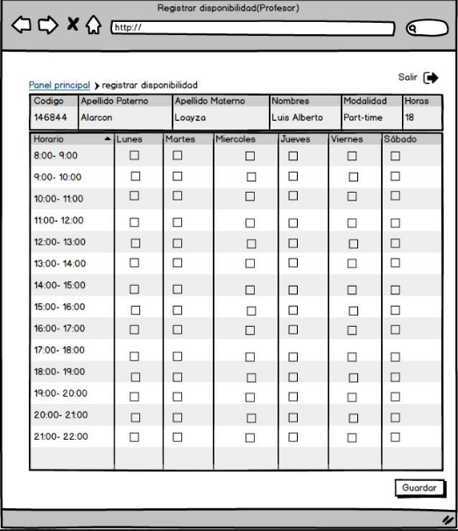
Prototipo 001: Mantenimiento de Clientes

